상품제안서
[방짜유기] 부귀영화 손조각 방짜수저 1벌 | 상품코드: F03421

 |  |  |  |  |  |  | 02-412-0044 | www.easy1.co.kr
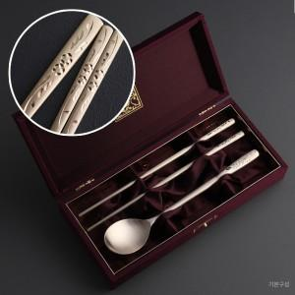

【상세/제작정보】

【인쇄/포장옵션】 | 레이저 / 포장지포장

【공급단가】 | 수량 | 50~ | 100~ | 500~ | 1,000~ | 2,000~
*VAT별도 | 기본형 | 28,350원 | 27,300원 | 26,250원 | 25,200원 | 24,570원
 | 수저받침추가 | 35,100원 | 33,800원 | 32,500원 | 31,200원 | 30,420원

【상품 URL】 | https://easy1.co.kr:443/src/goods_detail.php?gdno=3421

